Refs
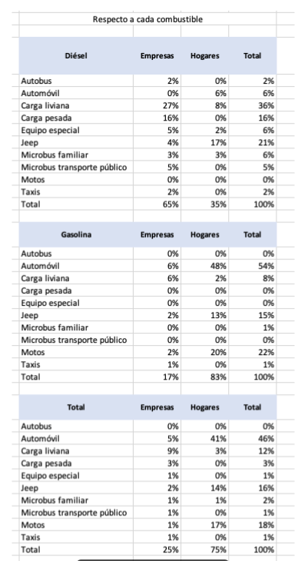
Distribuir entre empresas y hogares | Distribuir entre hogares por ingreso

